Техника
Версия программы: 1.0.0

 |  |  |  |  |  |  | Номер ТКП:
 |  |  |  |  |  |  | Дата подбора:

Параметры

 | Расход воздуха, м3/ч: |  |  |  |  |  | Ширина, мм:
 | Потери сети, Па: |  |  |  |  |  | Высота, мм:
 | Система: |  |  |  |  |  | Глубина, мм:
 | Наиментование модели: |  |  |  |  |  | Масса общая, кг:

Технические данные

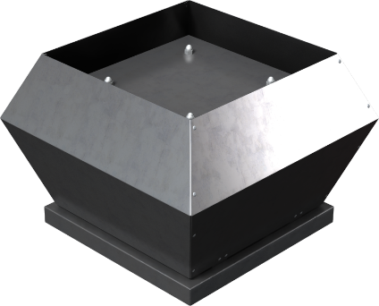
 | Конструктивное исполнение: |  |  | Общепромышленное
 | Климатическое исполнение: |  |  |  | У1
 | Температурный диапазон: |  |  | -40 ... +60 ˚С
 | Электропитание:
 | Электропотребление:
 | Максимальный рабочий ток:
 | Частота вращения эл. двигателя:
 | Уровень звуковой мощности вход/выход:
 | Масса вентилятора:

 | График рабочей точки:

 | Габариты:
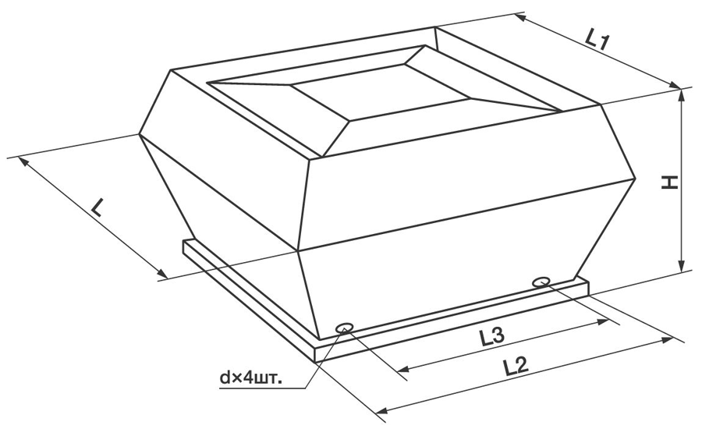

 | L | L1 | L2 | H | d | L3

Подобранные опции

 | Крышный короб для плоской кровли ZRS:

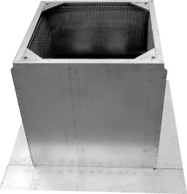
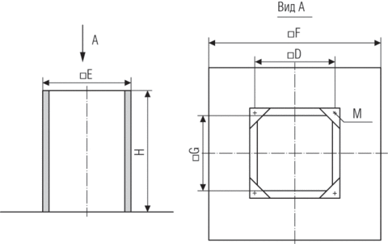

 | D | E | M | G | F | H | Масса
 | 450 мм | 575 мм | М10 | 475 мм | 817 мм | 300 мм | 10 кг

 | Гибкая вставка ZRC:
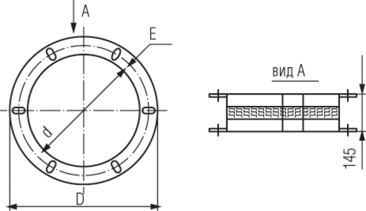

 | d | e | D |  |  |  | Масса
 | 400 мм | 575 мм | 464 мм |  |  |  | 1.5 кг

 | Обратный клапан ZRD:

